Table 3
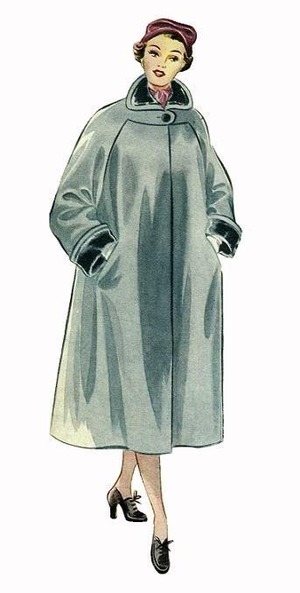
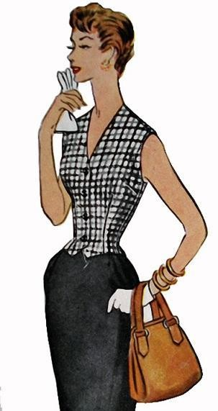
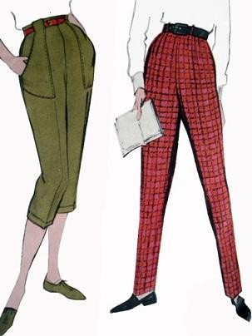
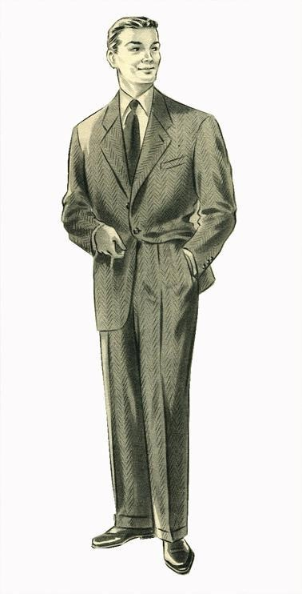
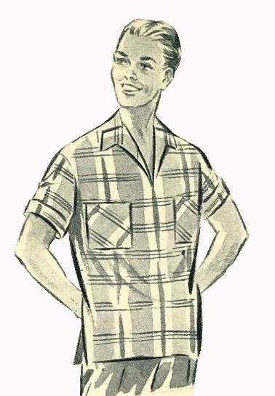
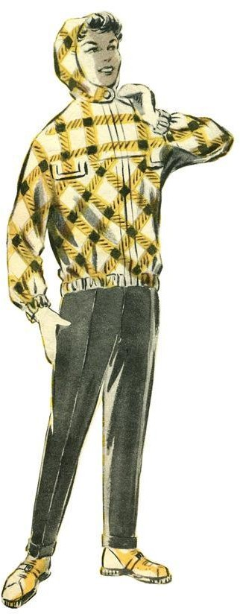
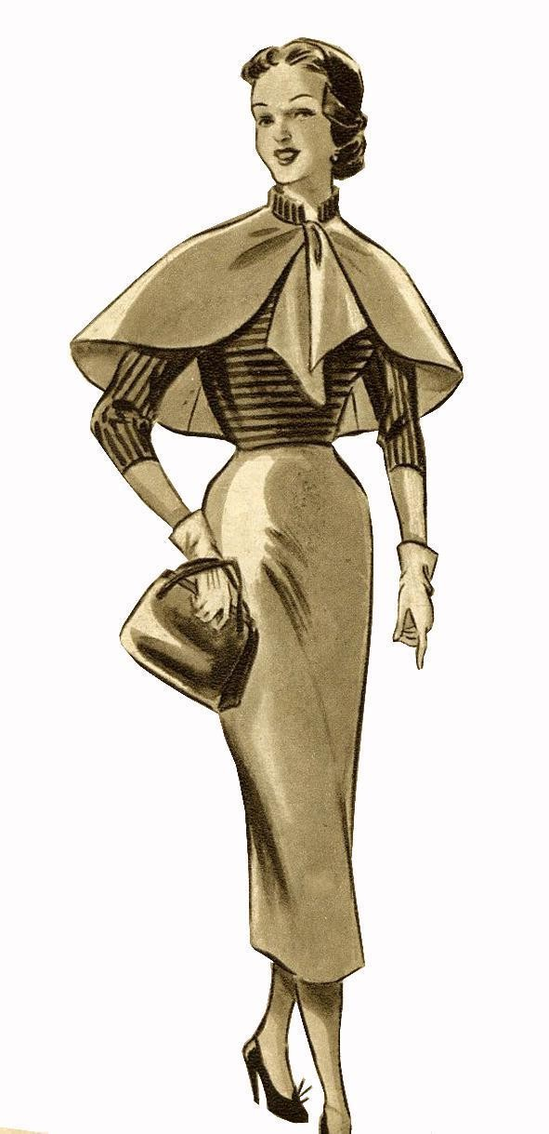
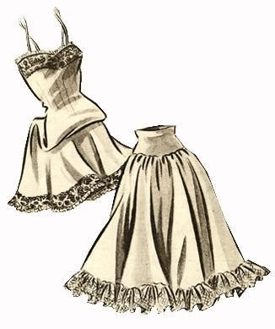
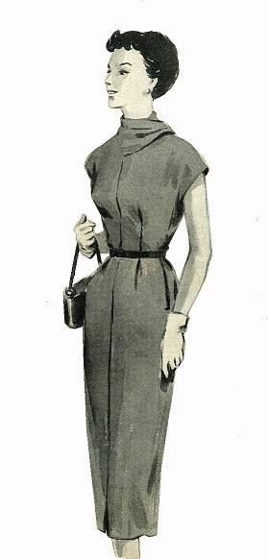
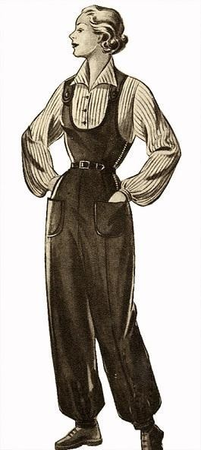
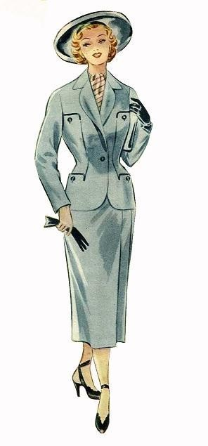
Описание фасона минимальной сложности изделий
 | Пальто, полупальто, плащ, жакет, пиджак Прямого или полуприлегающего силуэта, незначительно расклешенного по боковым швам (расклешение по боковым швам до 10 см по низу в сложенном вдвое изделии длиной до уровня коленей и до 20 см – в изделии длиной ниже уровня коленей), с вытачками (по линии талии количество вытачек не более четырех), пиджак с вытачками и отрезными бочками; жакет по линии талии с четырьмя вытачками или двумя вытачками и отрезными бочками. Изделия с подкладкой, бортовой или клеевой прокладкой (с разным сочетанием прокладочных деталей) или без нее, верхними плечевыми накладками или без них; или изделия демисезонные без подкладки – с чистой обработкой срезов (окантовывание, настрачивание тесьмы и т.п.). Застежка бортовая центральная или смещенная, наружная или внутренняя на петли и пуговицы или на молнию, или на кнопки, или на крючки с петлями. Нижний край бортов с прямыми углами или скругленный. Карманы: в швах прорезные в рамку или с листочками, или с клапанами; разных форм несложных фасонов накладные (с прямым или фигурным верхним краем или с планкой по верхнему краю), в пальто, плаще, жакете – не более двух карманов или один сложный карман накладной (с клапаном, хлястиком, бейкой, складками и т.д.); в пиджаке не более трех карманов; или не более четырех отделочных клапанов или хлястиков в изделии; или имитация двух накладных карманов (или карманов и клапанов) путем выполнения выпуклых рельефов. Внутренние карманы без отделки – не более двух, карман для мелочи в подкладке прорезного кармана. Спинка цельная или разрезная со швом, или с односторонней или встречной складкой. Воротник отложной (с цельновыкроенной стойкой), шаль, апаш, стойка (по обхвату шеи). Рукава: втачные, полуреглан, реглан, цельновыкроенные, комбинированные. Низ рукавов гладкий или со шлицами (разрезами) без петель или
 | Жилет Прямого или полуприлегающего силуэта, с вытачками (по линии талии количество вытачек не более четырех) и отрезными бочками. С подкладкой, с прокладкой или без нее, или без подкладки с чистой обработкой срезов (окантовывание, настрачивание тесьмы и т.п.). Застежка аналогична застежке в пальто. Спинка цельная или разрезная со швом, или с односторонней или встречной складкой. Без карманов. Воротник несложной конструкции или вырез горловины разных форм. Края и швы деталей обработаны без отделочной строчки или с одной отделочной строчкой в одну нитку. Жилет (без подкладки) Описание фасона минимальной сложности аналогично приведенному выше. Срезы деталей обметаны на краеобметочной машине.
 | Брюки женские с подкладкой под передние половинки и без подкладки На цельновыкроенном или притачном поясе шириной до 7 см с оформлением концов разных форм, или на корсаже, со шлевками не более пяти, с четырьмя вытачками (складками) по линии талии. Застежка в шве на молнию или на крючки и петли. Низ брюк с цельновыкроенными манжетами или без манжет, ширина по низу до 30 см.
 | Брюки мужские (с подкладкой под передние половинки и без подкладки) На цельновыкроенном или притачном поясе шириной до 7 см с оформлением концов разных форм, со шлевками не более пяти, с четырьмя вытачками (складками) по линии талии. Застежка гульфика на петли и пуговицы или на молнию. Карманы: на передних половинках в отрезных боковых частях; прорезные в рамку или с листочками, или с клапанами; в боковых швах накладные разных форм несложных фасонов (с прямым или фигурным верхним краем или с планкой по верхнему краю) – не более двух карманов или один сложный карман накладной (с клапаном, хлястиком, бейкой, складками и т.д.); один карман на задней половинке; карман для часов или без него. Низ брюк с цельновыкроенными манжетами или без манжет, ширина по низу до 30 см.
 | Мужская легкая одежда Верхняя сорочка, блуза. Перед с застежкой, обработанной припусками на петли и пуговицы или на молнию длиной до 20 см. Кокетка прямая на спинке. Воротник отложной без отрезной стойки, воротник-стойка и вырез горловины разных форм. Рукава втачные короткие или длинные, низ рукавов без манжет или на эластичной тесьме в один ряд, или с цельновыкроенными отворотами. Края деталей с одной отделочной строчкой в одну нитку.
 | Куртка (изделие длиной не ниже линии бедер) Прямого или полуприлегающего силуэта, с выточками и отрезными бочками. С подкладкой, с прокладкой или без нее, с верхними плечевыми накладками или без них; или без подкладки – с чистой обработкой срезов (окантовывание, настрачивание тесьмы и т.п.). З астежка бортовая центральная или смещенная, наружная или внутренняя на петли и пуговицы или на молнию, или на кнопки, или на крючки с петлями. Нижний край бортов с прямыми углами или скругленный. Карманы: в швах, прорезные в рамку или с листочками, или с клапанами; разных форм несложных фасонов накладные (с прямым или фигурным верхним краем или с планкой по верхнему краю) – не более двух карманов; или не более четырех отделочных клапанов или хлястиков в изделии. Внутренние карманы без отделки – не более двух. Спинка цельная или разрезная со швом, или с односторонней или встречной складкой. Воротник разных фасонов или вырез горловины разных форм. Рукава разных покроев. Низ рукавов гладкий или с одной вытачкой, складкой на каждом рукаве, или с продернутой эластичной тесьмой, готовым шнуром в один ряд. Низ изделия с продернутой эластичной тесьмой, готовым шнуром в один ряд или без них. Края и швы деталей обработаны без отделочной строчки или с одной отделочной строчкой в одну нитку. Куртка (без подкладки) Описание фасона минимальной сложности аналогично приведенному выше. Изделия без внутренних карманов. Рукава разной длины. Срезы деталей обметаны на краеобметочной машине .
 | Юбка (верхняя и легкая одежда) Прямая или незначительно расклешенная (расклешение по боковым швам до 10 см по низу в сложенном вдвое изделии длиной до уровня коленей и до 20 см – в изделии длиной ниже уровня коленей), с двумя швами, с вытачками или сборками (мягкими складками) вместо вытачек по линии талии. Верхний край юбки на цельновыкроенном или притачном поясе или на корсаже (с застежкой на одну петлю с пуговицей или кнопки, или крючки и петли), или с продернутой эластичной тесьмой, готовым шнуром в один ряд. Застежка в шве на молнию длиной до 20 см или на крючки и петли, или на кнопки. Низ изделия обработан различными способами: швом в подгибку, двойной застрочкой на стачивающей машине, на специальной машине зигзагообразной строчки.
 | Юбка нижняя Прямая, с двумя швами, с вытачками или сборками по линии талии. Верхний край юбки на поясе или эластичной тесьме. Низ изделия обработан на стачивающей машине, с разрезами в швах или без разрезов. Чехол разной длины под платье С цельновыкроенным станом, прямого или приталенного силуэта, незначительно расклешенного по боковым швам, с вытачками, со средним швом на переде и спинке. Без рукавов. Короткая застежка в шве от горловины на одну петлю разных видов с пуговицей или на молнию длиной до 20 см. Без воротника, вырез горловины разной формы. Низ обработан на стачивающей машине, с разрезами в швах или без разрезов.
 | Легкая одежда женская. Платье, сарафан, халат, жакет, блузка. С цельновыкроенным станом, прямого или полуприлегающего силуэта, незначительно расклешенного по боковым швам (расклешение до 10 см по низу в сложенном вдвое изделии длиной до уровня коленей и до 20 см – в изделии длиной ниже уровня коленей), со средним швом или складкой за счет припуска или вставки на переде и спинке. Без рукавов или с короткими цельновыкроенными рукавами длиной до уровня подмышечной впадины, без ластовиц, или изделия на бретелях. Застежка короткая от горловины на молнию длиной до 20 см или на одну петлю разных видов с пуговицей (кроме халата). Воротник отложной (с цельновыкроенной стойкой), шаль, апаш (с отрезным нижним воротником), стойка (по обхвату шеи) или вырез горловины несложной формы (вырез по обхвату шеи, вырез небольшой – при длине плечевого шва свыше 5 см или вырез неглубокий – до линии обхвата груди первого). Горловина без воротника и проймы обработаны обтачкой на изнаночную или лицевую стороны изделия или окантовочным швом – руликом. В халате застежка разных видов на обметанные петли и пуговицы или завязки-полупояса. Низ изделия и рукавов обработан различными способами: швом вподгибку, двойной застрочкой на стачивающей машине, на специальной машине зигзагообразной строчки, низ рукавов – также окантовочным швом - руликом.
 | Полукомбинезон На бретелях, с нагрудником разных фасонов. Верхний край брюк на поясе или корсаже, с четырьмя вытачками (складками) по линии талии или с продернутой эластичной тесьмой, готовым шнуром. Застежка на петли и пуговицы или на молнию. Карманы: в швах, в отрезных боковых частях передних половинок брюк, прорезные в рамку или с листочками, или с клапанами; разных форм несложных фасонов накладные (с прямым или фигурным верхним краем или с планкой по верхнему краю) – не более двух карманов или один сложный карман накладной (с клапаном, хлястиком, бейкой, складками и т.д.), или не более четырех отделочных клапанов или хлястиков. Низ брюк без манжет или с цельновыкроенными манжетами, ширина по низу до 30 см. Края и швы деталей обработаны без отделочной строчки. Комбинезон Отрезной по линии талии или цельновыкроенный. Перед и спинка с вытачками (по линии талии количество вытачек не более четырех) Застежка наружная или внутренняя на петли и пуговицы или на молнию, или на кнопки, или на крючки с петлями. Карманы: в швах; в отрезных боковых частях передних половинок брюк; прорезные в рамку или с листочками, или с клапанами; разных форм несложных фасонов накладные (с прямым или фигурным верхним краем или с планкой по верхнему краю) – не более двух карманов; или один сложный накладной карман (с клапаном, хлястиком, бейкой, складками и т.д.); или не более четырех отделочных клапанов или хлястиков. Спинка цельновыкроенная или разрезная со швом. Воротник разных фасонов или вырез горловины разных форм. Рукава: втачные, полуреглан, реглан, цельновыкроенные, комбинированные. Низ рукавов гладкий или с отворотами, или с продернутой эластичной тесьмой, готовым шнуром в один ряд, или с одной вытачкой, складкой на каждом рукаве. Брюки с четырьмя вытачками (складками) по линии талии, низ без манжет или с цельновыкроенными манжетами, ширина по низу

Table 5
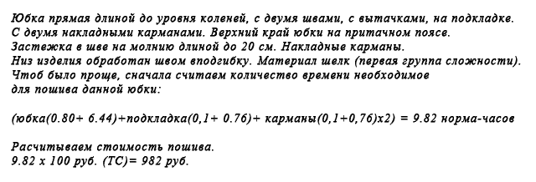
Приведенные в таблице средние нормы времени предполагают пошив как женской, так и мужской одежды до 60 размера и длинной не более 20 сантиметров ниже колена, а пиджаков не ниже 15 сантиметров ниже линии бедер. Если же вам требуется пошить одежду превышающую эти границы, то в таком случае можно при оценке работы применить повышающий коэффициент 1.2, если наоборот, то следует умножить на понижающий коэффициент 0,8. Следует заметить, что нормы времени учитывают и время на примерку. Следовательно, если примерка затягивается, то вы тратите в этом случае ваше личное время, которое можно было бы потратить с большей пользой. Для расчета стоимости необходимо узнать тарифную ставку (руб./час) для пошива изделий в ателье вашего региона. Вполне понятно, что для Москвы и, например, Томска, базовые тарифные ставки могут быть различными. Это надо обязательно учитывать при оценке. Как правило, ниже этой ставки платить, а следовательно и оценивать свою работу, не следует. Тарифная ставка является оринтировочной цифрой, отправной точкой, которая поможет оценить стоимость вашей работы. Понятно, что решение, сколько именно стоит ваш личный час зависит только от вас и вашего профессионализма. Но знание тарифной ставки поможет соотнести ваши личные амбиции с реальным положением вещей. Определив для себя размер тарифной ставки, вы можете приступать к расчетам.
Итак, как оценить свою работу по базовой формуле расчета стоимости пошива (РСП) :
Например:

В обычных домашних условиях, а не в условиях профессионального ателье, без сомнения, время потраченное вами на изготовление может быть другим, но стоимость своей работы вам стоит рассчитывать исходя из усредненных норм затрат времени на пошив изделия в ателье. При этом подразумевается, что шьете вы достаточно профессионально, учитывая тот факт, что вы взялись выполнять заказы. То есть, не смотря на то, что пошив юбки у вас занял к примеру, 18 часов, а норма для пошива юбки такой сложности равняется примерно 5 с половиной часам, то стоимость вашей работы оценивается исходя из 5,5 часов, а уж никак из 18 часов. А если вы пошили юбку всего за два часа, то это тоже не означает, что стоимость вашей работы должна стать меньше, так умножать следует снова на средний норма-час. Это скорее означает, что у вас появится лишнее время, например, для того чтобы отдохнуть от работы или взяться за следующий заказ.

